Risposte del modulo 1
Timestamp | Email | Foto | Cognome e Nome | Nazione | Città | Anno di nascita | Provenienza: | Recapito telefonico | Vuoi dirci quali problemi hai avuto per vivere all’estero? | Motivazione | Problemi | Modalità contattato | Data | 🔐 Softr Record ID
3/17/2026 | silvia.doglioni@gmail.com |  | Doglioni Silvia | Francia | Parigi | 1992 | Salzano | +33 6 29 11 92 60 | SI | Inizialmente mi è stato più facile trovare un lavoro meglio retribuito. Ho deciso di restare perché una volta giunta in Francia ho ritenuti le condizioni di vita (per me) migliori rispetto a quelle che avrei potuto trovare in Italia. | trovare un alloggio, la lontananza da famiglia e amici, affrontare gli aspetti burocratici | Valuterò volta per volta | 2026-02-27 | 2hCovxvmSeBe8Qz584qu78
3/17/2026 | and.longhin@gmail.com | 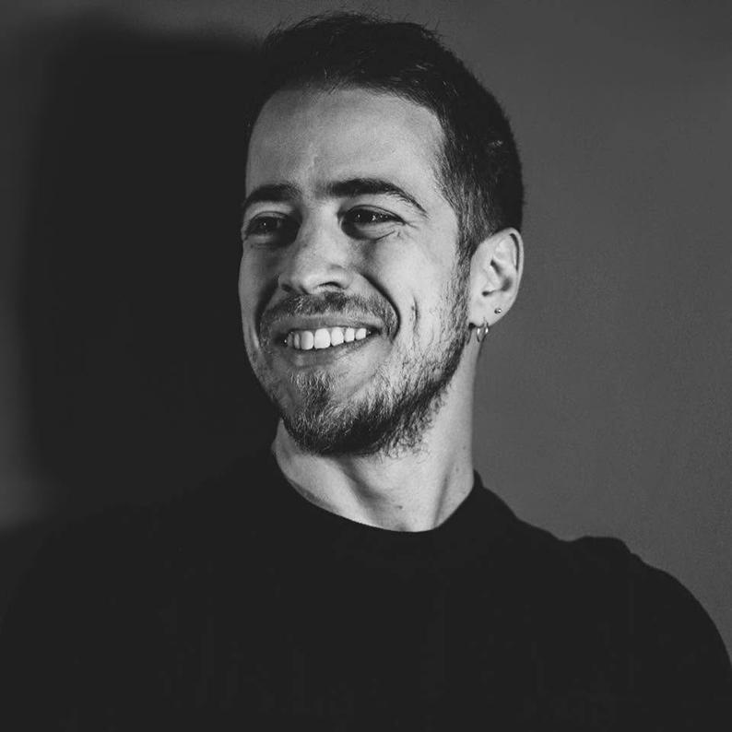 | Longhin Andrea | Italia | Milano | 1991 | Salzano | +393477587864 | SI | Un mix tra sogni da realizzare e treni che passano una volta | la lontananza da famiglia e amici | SI - utilizzando l'e-mail | 2026-03-17 | CUXBxh6eZGiBggxgXCatyH
3/17/2026 | salvia.rocco@gmail.com | 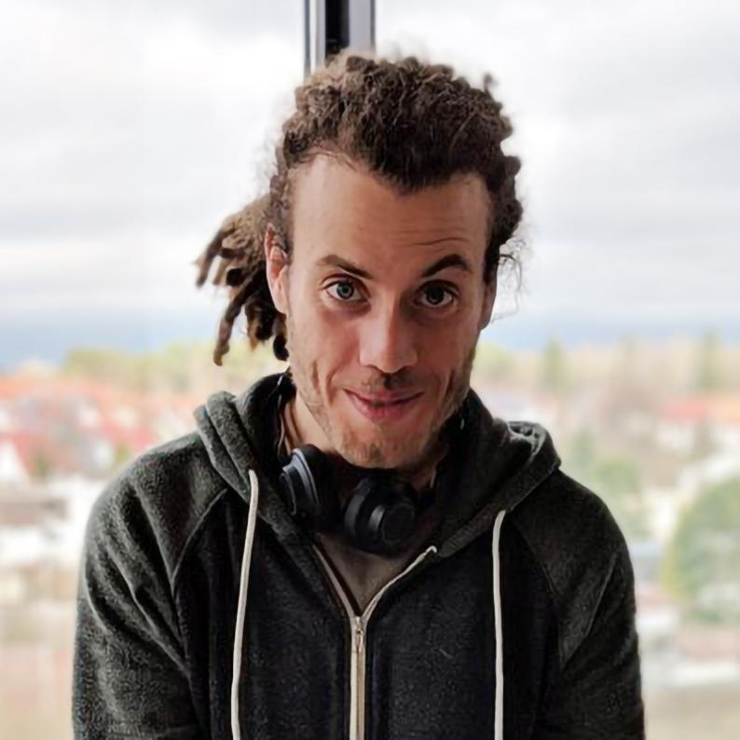 | Salvia Rocco | USA | San Francisco | 1990 | Salzano | +18018088942 | SI | Per lavoro principalmente per realizzarmi nell' ambiente lavorativo e professionale. | la lontananza da famiglia e amici | SI - utilizzando l'e-mail | 2026-03-17 | 4pHWvsAAaTD57ZE2WAz6iB
3/18/2026 | giuliatrabacchin@gmail.com | 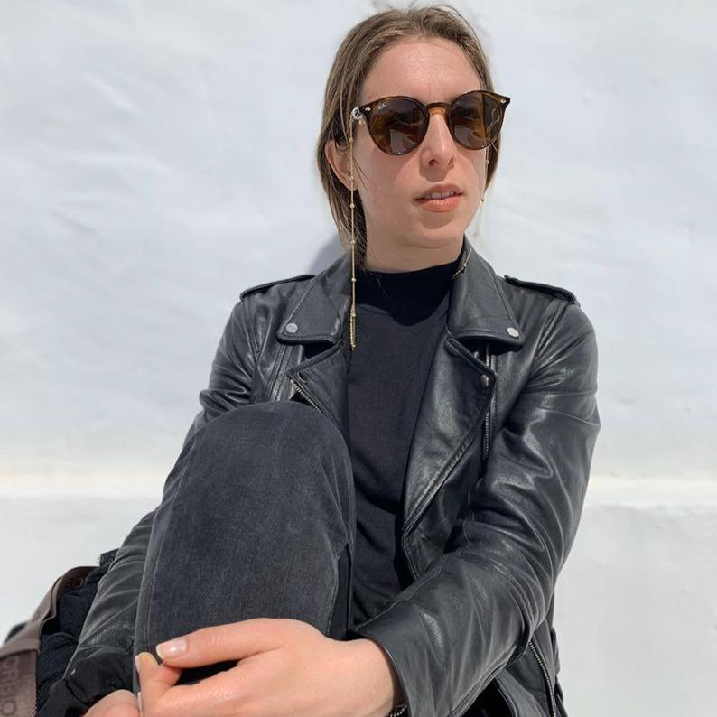 | Trabacchin Giulia | Inghilterra | Londra | 1991 | Salzano | +39 3408582810 (WhatsApp) | SI | Un’opportunità di studio e ricerca che in Italia non ho trovato | trovare un alloggio, la lontananza da famiglia e amici | SI - utilizzando l'e-mail | 2026-03-18 | F84xvfkhjw4noaVzqmnide
3/18/2026 | stevanatoclara@gmail.com | 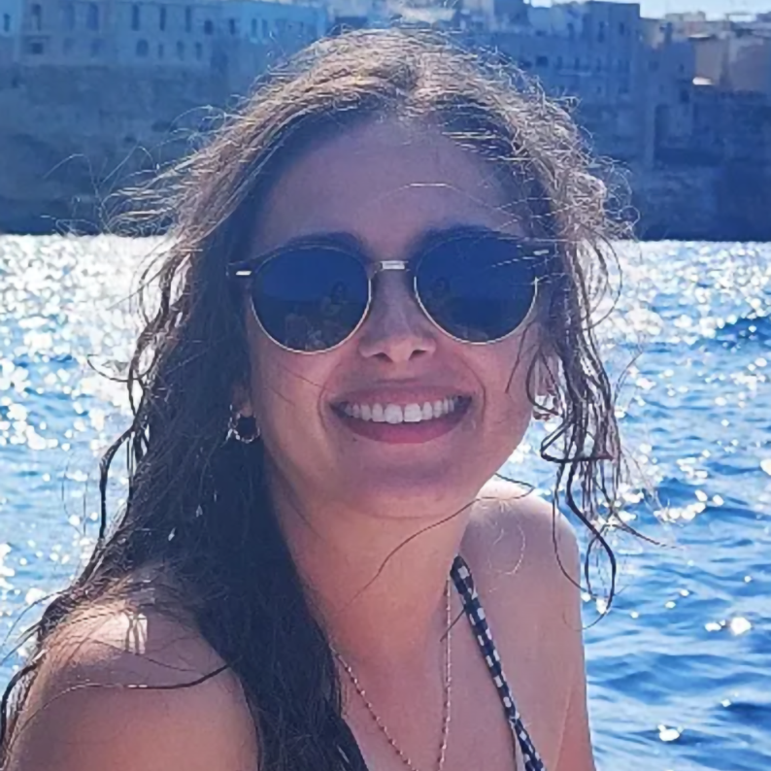 | Stevanato Clara | Francia | Parigi | 1990 | Salzano | +33 7 83 26 43 06 | SI | Ho inizialmente fatto l'Erasmus a Parigi, nel 2014. In seguito a questa esperienza, ho scelto di proseguire gli studi con un dottorato alla Sorbona. Al termine del dottorato, vivevo ormai stabilmente a Parigi e ho deciso di rimanere. | imparare la lingua, trovare un alloggio, affrontare gli aspetti burocratici | Valuterò volta per volta | 2026-03-18 | DPAsnarEn4VSPcsj4RnGWg
3/22/2026 | claudio.zampato@gmail.com | 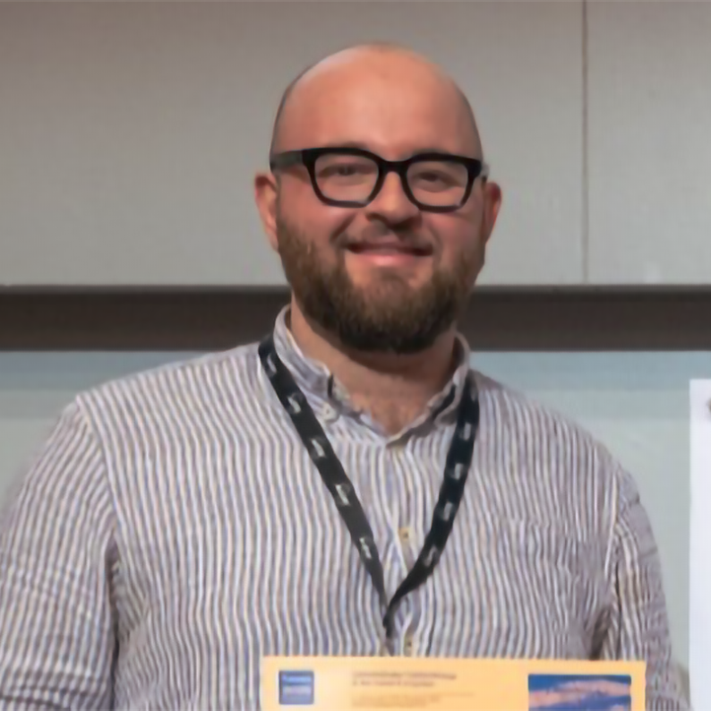 | Zampato Claudio | Spagna | Barcellona | 2000 | Salzano | ±393470003273 | SI | Sono venuto a Barcellona con il progetto Erasmus traineeship per svolgere il mio tirocinio magistrale in Bioinformatica. Scelsi di venire qui un po' per le tematiche del progetto, poco trattate a Padova dove studiavo, e un po' per l'esperienza in sé. Avevo sempre voluto fare un esperienza all'estero per vedere un po' come funziona il mondo con i miei occhi, conoscere sempre meglio la nostra casa europea. Mettermi un po' alla prova. Finita l'esperienza sono poi tornato qui perché mi è stata offerta l'opportunità di continuare a lavorare sul progetto che stavo seguendo con un dottorato e l'opportunità, l'ambiente lavorativo, le persone (e anche la vicinanza con Venezia) mi hanno fatto dire si e per il momento sono molto contento della scelta | trovare un alloggio, la lontananza da famiglia e amici, affrontare gli aspetti burocratici | SI - utilizzando l'e-mail |  | VfJB4x4VSVMiFJEjMkA7ZD
3/24/2026 | samueleberiotto8@gmail.com |  | Beriotto Samuele | Italia | Milano | 2000 | Salzano |  | SI | Ambizione | Rendermi autonomo per non pesare troppo sulle tasche dei miei genitori | SI - utilizzando l'e-mail | 2026-03-24 | KCV2oSoqEF5rK4oo4EUDcM
3/26/2026 | elena.cappelletto99@gmail.com |  | Cappelletto Elena | Francia | Marsiglia | 1999 | Robegano |  | SI | mi ha sempre incuriosito la possibilità di vivere all'estero, di imparare nuove lingue, di immergermi in culture diverse e di visitare altri paesi. Dopo due Erasmus (Polonia e Turchia) ero giunta alla fine dell'università. Marsiglia è stata una decisione comune con il mio ragazzo e ho fatto prima un'esperienza con i Corpi Europei di Solidarietà, poi ho trovato lavoro e sono rimasta. | imparare la lingua, trovare un lavoro | SI - utilizzando l'e-mail | 2026-03-26 | 9avrRN6fQ95hgCUJHVG7S8
5/8/2026 | marcoboldinibusiness@gmail.com |  | Boldini Marco | Inghilterra | Londra | 1997 | Salzano |  | SI | Per la carriera finanziaria Londra offre le più grandi prospettive di carriera | trovare un alloggio, la lontananza da famiglia e amici, condividere la scelta con amici e genitori | SI - utilizzando l'e-mail |  | LuLHzWjpQ3d9tv3FgQAoTJ
5/11/2026 | 00salo11@gmail.com | 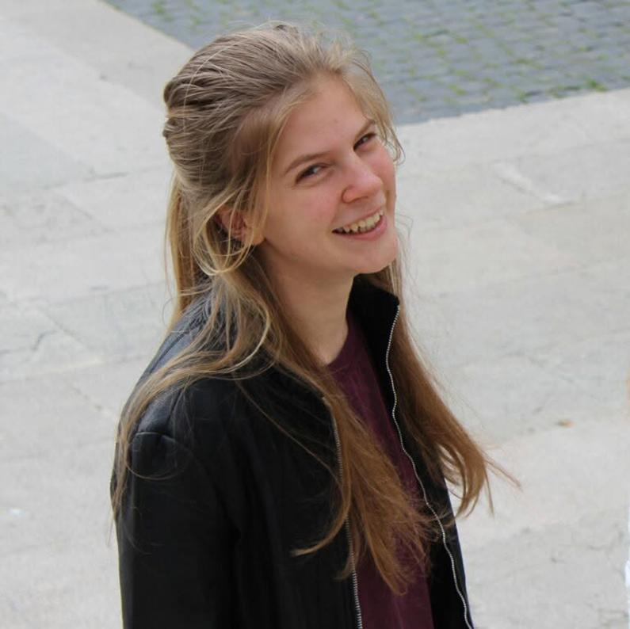 | Longo Sara | Italia | Firenze | 2000 | Salzano | +39 3922110695 | SI | Inizialmente per motivi di studio (laurea magistrale), sono rimasta post laurea per proseguire con esperienze e formazione in ambito universitario. | trovare un alloggio, fare nuove amicizie | SI - utilizzando l'e-mail | 2026-05-11 | QQHAPgnMtKGvAdxxRPMmHh
5/11/2026 | favaroa11@gmail.com | 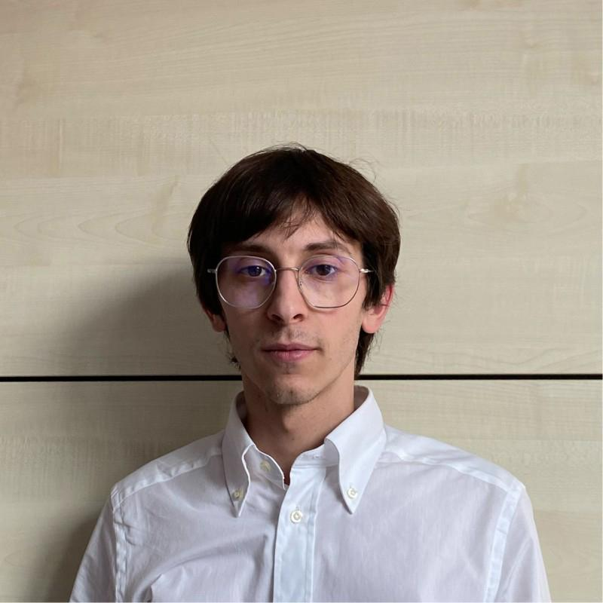 | Favaro Andrea | Italia | Milano | 2000 | Salzano | 3278961563 | SI |  | trovare un alloggio | SI - telefonicamente | 2026-05-11 | SeW8EqmoAJQhAb8GLeofQJ
5/30/2026 | sofiapigozzo1@gmail.com | 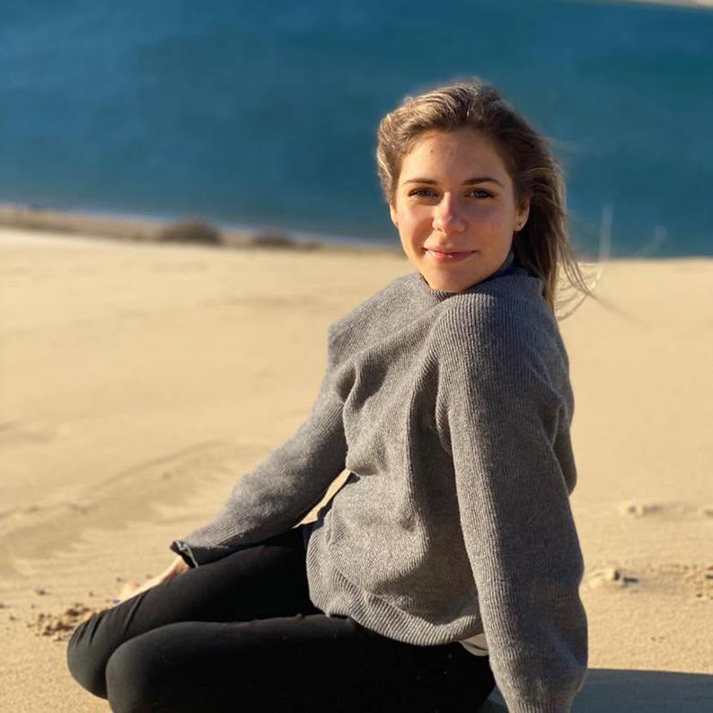 | Pigozzo Sofia | Italia | Milano | 2000 | Noale | +39 3482485989 | SI | Studio e opportunità lavorative | trovare un alloggio, affrontare gli aspetti burocratici | SI - telefonicamente |  | RZU9YZbVSEd6pKi53mPi6T
6/16/2026 | stefanomeneghello92@gmail.com | 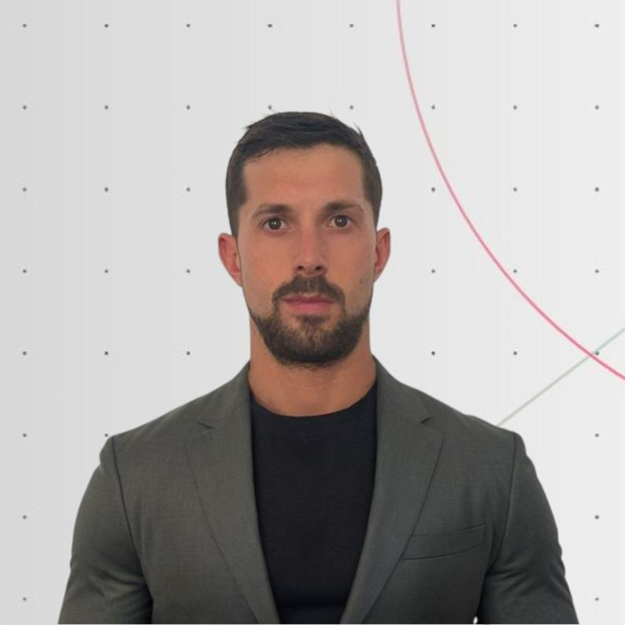 | Meneghello Stefano | Spagna | Madrid | 1992 | Salzano | +34 646 956 992 | SI | Scelta di vita, per intraprendere un'esperienza di lavoro all'estero e vivere con la mia ragazza straniera | trovare un lavoro, trovare un alloggio | Valuterò volta per volta | 2026-06-16 | 59oeSLaCxJZ42DRZHzfyCy

